Ark1
Januar | Overtid | Pauser | Afsp | Timer | Kolonne B: | Her noteres timer:ninutter ud for dato i måneden
Overført fra Dec: |  |  |  | 20:00:00 | Kolonne C: | Her noteres 00:30 hvis pausen ej er afholdt, ellers er feltet tomt (kan måske gøres mere smart eks med et x)
1 | 1:25:00 | X |  |  | Kolonne D: | Her noteres afholdt afspadsering.
2 |  |  | 1:00:00 |  | E2, E19 osv | Her er timetal fra foregående måned vist. Der kan max overføres 37:00 timer
3 | 7:08:00 | 0:45:00 |  |  | B16 | Sammentælling af overtimer i måneden
4 | 0:01:00 | 0:30:00 |  |  | C16 | Sammentælling af pauser i måneden
5 | 5:20:00 | 0:30:00 |  |  | D16 | Sammentælling af afspadseringstimer i måneden
6 | 0:20:00 |  |  |  | E16 | Sammentælling af E2+B16+C16-D16
7 | 1:30:00 | 0:30:00 |  |  |  | Overstiger tallet 37:00 timer, skal disse overskydende timer noteres i felt E17(udbetalning)
8 |  |  |  |  |  | Tallet skal også kunne vise negativt resultat til -37 (evt med rød farve)
9 |  | 0:45:00 |  |  |  | Timetallet skal overføres til næste måneds felt E19 osv.
osv
 |  |  |  |  | Ps. | Alle datoer skal selvfølgelig udfyldes i det endelige ark.

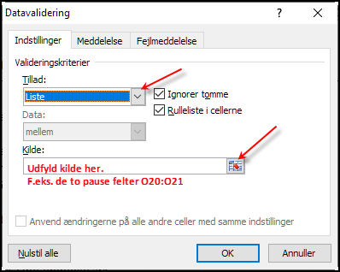
31
I alt | 15:44:00 | 3:00:00 | 1:00:00 | 37:44:00
Max. afspadsering saldo 37:00 |  |  |  | 37:00:00
Hvis du er smart, laver du nogle indstillinger på en ny fane og kalder den "Indstillinger
Her sætter du dine værdier/tidspunkter.
Med "Datavalidering" i fanen "Data", kan du nu lave "In Sheet DropDown", når du vælget "Liste".
- Klik på et af dine pause felter.
- Klik på Max afs. felt.
Det smarte er..
- Du behøves kun at ændre værdien i Indstillinger.
- Allerede indsatte værdier slettes ikke, hvis en ny værdi
tastes i indstillingerne.
På den måde kan du gemme "gamle" timeopgørelser.
Til Udbetalning |  |  |  | 0:44:00 |  |  | Indstillinger på en ny fane
 |  |  |  |  | =HVIS(E17>E16;0;E16-E17) |  | Max. afspadserings saldo | 37:00:00
Februar | Overtid | Pauser | Afsp | Timer |  |  | Ingen pause afholdt | 0:45:00
Dato |  | Overført fra Jan: |  | 37:00:00 |  |  | Pause afholdt | X
1 |  |  |  |  | =HVIS(E16>=E17;E17;E16) |  | Ny settings
2 |  |  |  |  |  |  | Ny settings
3 |  |  |  |  |  |  | Ny settings
4 |  |  |  |  |  |  | Ny settings
5 |  |  |  |  |  |  | Ny settings
6 |  |  |  |  |  |  | Ny settings
7
8
9
osv

28
I alt | 0:00:00 | 0:00:00 | 0:00:00 | 37:00:00

